Estadísticas
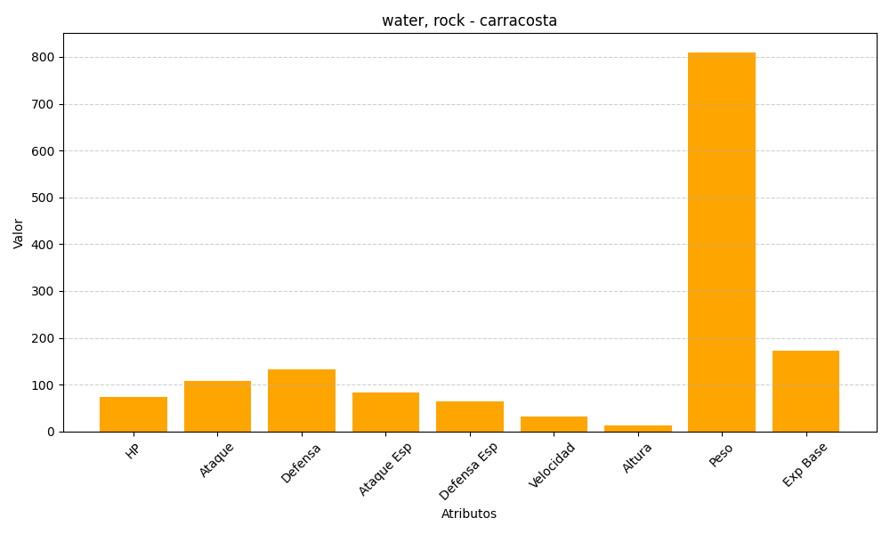
ID | Nombre | Tipo | HP | Ataque | Defensa | Ataque Especial | Defensa Especial | Velocidad | Altura | Peso | Experiencia Base
565 | carracosta | water, rock | 74 | 108 | 133 | 83 | 65 | 32 | 12 | 810 | 173

